Bug Reports
ID | Заголовок (Что? Где? Когда?) | Описание ошибки | Версия | Автор | Серьезность (Severity) | Приоритет (Priority) | Начальные условия | Шаги воспроизведения | Ожидаемый результат | Фактический результат | Вложения
1 | Наложение всплывающей подсказки 'Скидка' на основной бейдж при наведении курсора в карточке товара | При наведении на розовый бейдж '% скидка' появляется черный тултип, который перекрывает основной элемент, дублируя информацию. | 1.0 (Prod) | Тестировщик | Trivial (Визуальный дефект) | Low | Браузер Chrome/Safari, наличие товара со скидкой на главной странице. | 1. Открыть https://shaurma-food.kz/ 2. Найти товар с розовым бейджем скидки. 3. Навести курсор на бейдж. | Тултип не перекрывает бейдж или отсутствует, так как текст дублируется. | Тултип 'Скидка' отображается поверх бейджа '% скидка'.
2 | Отображение технических спецсимволов (---, ~~~) в названиях ингредиентов и напитков в меню выбора | 1)Открыть сайт https://shaurma-food.kz/. 2)Выбрать товар (например, сет или комбо), имеющий дополнительные модификаторы (выбор мяса, добавки). 3)Открыть карточку товара. 4)Пролистать до разделов «Шаурма мясо» и «Дополнительно. | 1.0 (Prod) | Тестировщик | Minor (Content issue) | High | Переход в категорию 'Комбо' или выбор товара с допами. | 1)Открыть сайт https://shaurma-food.kz/. 2)Перейти в любую категорию меню (например, "Комбо"). 3)Открыть карточку товара, предполагающего выбор напитка или картофеля фри (нажать на кнопку выбора/цену). 4)Пролистать до разделов «Напиток на выбор» и «Фри». | Чистые названия без символов (например, 'salam cola'). | Названия содержат мусор: '-- salam', '~~~ на вынос' и т.д.
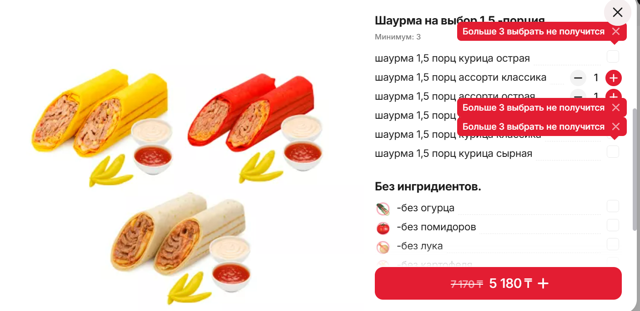
3 | Множественное наложение и дублирование валидационных сообщений. Заголовок: Дублирование и наложение друг на друга уведомлений «Больше 3 выбрать не получится» в модальном окне товара. | При попытке превысить лимит выбора позиций (минимум/максимум 3) система генерирует новое уведомление на каждое нажатие кнопки «+», при этом старые уведомления не исчезают. В результате они перекрывают друг друга и элементы выбора товара. | 1.0 (Prod) | Тестировщик | Major (Значительная) — дефект мешает чтению интерфейса и портит вид. | High | Открыть карточку товара, где требуется выбрать ровно 3 позиции (например, «Шаурма на выбор 1.5 порция»). | Открыть сайт https://shaurma-food.kz/. Перейти в категорию «Сеты» или «Комбо». Выбрать товар с обязательным выбором нескольких позиций (Минимум: 3). Выбрать 3 любые позиции. Несколько раз быстро нажать на кнопку «+» у любой позиции, пытаясь добавить 4-ю. | Появляется одно лаконичное уведомление о лимите. При повторном нажатии новое уведомление либо не появляется, либо заменяет предыдущее. Уведомления не перекрывают друг друга. | На экране отображается «стек» из красных уведомлений. Они накладываются друг на друга со смещением, закрывают названия позиций и кнопки управления.
4 | Необработанная ошибка JS (Crash) при сбое сетевого запроса: Отображение технической ошибки «Cannot read properties of undefined» при добавлении товара в корзину в карточке «Три шоколада». | При попытке взаимодействия с товаром (вероятно, из-за нестабильного соединения) фронтенд пытается обратиться к свойству name объекта, который не был получен или определен. Вместо понятного сообщения для пользователя («Проверьте соединение») выводится системная ошибка JavaScript. | 1.0 (Prod) | Тестировщик | Critical потому что блокирует покупку товара | High | Выбрать группу Десерты и выбрать Три шаколада. | Перейти на сайт https://shaurma-food.kz/. Выбрать десерт «Три шоколада». Нажать кнопку добавления в корзину (на скриншоте желтая кнопка 1 * 2140 Т). Имитировать потерю пакетов или медленный интернет в DevTools (Network Throttle). | Приложение корректно обрабатывает ошибку сети. Выводится дружелюбное сообщение: «Ошибка соединения. Попробуйте еще раз». Код не падает с ошибкой undefined | Поверх интерфейса всплывает модальное окно с текстом: Cannot read properties of undefined (reading 'name')
5 | Отсутствие кнопки перехода в корзину после выбора товара: Отсутствие кнопки «Перейти в корзину» или явного подтверждения добавления в модальном окне товара. | После выбора объязательных модификаторов нажатие на кнопку добавление интерфейс не предлогает пользователю перейти к оформлению заказа. Кнопка лишь меняет цвет и отоброжает количество и заставляя пользоателю вручную закрывать окно. | 1.0 (Prod) | Тестировщик | Minor | Medium | Открытая карточка любого товара (например, «Люля-кебаб» | Выбрать обязательные опции (Посуда с собой). | Кнопка меняет текст на «Перейти в корзину» или появляется дополнительная кнопка для быстрого перехода к оформлению. | Кнопка просто отображает 1 x 2 610 T. Прямого способа попасть в корзину, не закрывая карточку, нет.
6 | Баг-репорт: Отсутствие информации о пищевой ценности (КБЖУ) в большинстве карточек товаров. 1. Заголовок: Неконсистентное отображение блока КБЖУ в карточках товаров на сайте | В приложении отсутствует единообразие в выводе информации о калорийности и составе макронутриентов. В некоторых карточках (например, салат «По-домашнему») блок КБЖУ присутствует, в то время как в других категориях (Шаурма, Комбо) эта информация полностью отсутствует. | 1.0 (Prod) | Тестировщик | Minor (Контентная ошибка / Юзабилити) | Low | Сравнение двух разных карточек товаров. | Открыть сайт https://shaurma-food.kz/. Открыть карточку салата «По-домашнему» -> Блок КБЖУ виден.Открыть карточку любого комбо-набора или шаурмы -> Блока КБЖУ нет. | Единый стандарт отображения информации для всех блюд меню. Если политика заведения подразумевает вывод КБЖУ, информация должна быть заполнена для всех позиций. | Информационный блок отображается выборочно, что вводит пользователя в заблуждение и выглядит как недоработка при заполнении базы данных.
7 | Отсутствие навигационных кнопок ("Вернуться" / "На главную") на странице ошибки оплаты Kaspi.kz. | Страница, информирующая об ошибке оплаты, является "тупиковой". На ней отсутствует какой-либо функционал для возврата на сайт магазина или повторной попытки оплаты. | 1.0 (Prod) | Тестировщик | Major (Значительная), так как прерывается пользовательский путь. | High | Сформированный заказ, переход на стадию оплаты через Kaspi QR. | Выбрать товар, добавить в корзину.Перейти к оформлению и выбрать способ оплаты «Kaspi.kz». После генерации QR-кода или перехода в приложение Kaspi отменить операцию (или дождаться таймаута). | Страница ошибки содержит кнопку «Вернуться к заказу», «На главную» или «Попробовать снова», которая перенаправляет пользователя обратно на shaurma-food.kz. | Отображается белый экран с надписью «Ошибка. Попробуйте еще раз» без активных элементов управления.
8 | Отсутствие данных в ответе на Fetch-запросы и пустая витрина товаров в браузере Opera. (я проверяла два раза Reproducibility: Intermittent (воспроизводится нестабильно)) | При использовании браузера Opera вкладка «Ответ» (Response) в инструментах разработчика показывает ошибку «No data found for resource with given identifier», а на самой странице товары могут не отображаться или отображаться некорректно. | 1.0 (Prod) | Тестировщик | Critical (Блокирует продажи для пользователей Opera) | High | браузер Opera (последняя версия), открыта вкладка Network (Сеть) -> Fetch/XHR. | Открыть сайт https://shaurma-food.kz/ в браузере Opera. Открыть инструменты разработчика (F12) -> вкладка Network. Дождаться загрузки страницы и кликнуть на основной запрос получения данных товаров. Посмотреть вкладку «Ответ» (Response). Очистить кэш браузера (или открыть режим инкогнито). Перейти на главную страницу shaurma-food.kz. Наблюдать за процессом загрузки меню. Если баг не воспроизвелся: выполнить принудительное обновление страницы (Ctrl + F5) несколько раз до появления пустого экрана. | Дефект воспроизводится нестабильно (плавающий баг). При первой загрузке страницы API-запросы могут возвращать пустой ответ или завершаться по таймауту, из-за чего витрина товаров остается пустой. При повторном обновлении страницы (Refresh) данные подгружаются корректно. | Данные не найдены, в консоли могут быть ошибки 404 или ошибки сетевого соединения. Интерфейс сайта остается пустым или нефункциональным. После обновление (CTRL + F5) Поведение указывает на возможные проблемы с производительностью бэкенда или некорректную обработку асинхронных запросов на фронтенде. Рекомендуется проверить логи сервера на наличие долгих ответов (Long Tasks).

